中欧苏新号极速卡航包税专线
中欧苏新号极速卡航包税专线
双清包税，体积除6000，中欧苏新号每天发车，时效15-18天左右！只接亚马逊和海外仓地址，暂不接私人地址！
区域 | 国 家 | 21KG+ | 71KG+ | 100KG+ | 备注
1 | 德国 | 22.5 | 21.5 | 18.5 | 单件重量不足12kg按12kg计重 非亚马逊地址+2RMB/KG，递延单价不变（递延清关费1100元/票）。递延仅限亚马逊地址 德国后程派送一般用的是DHL。如有特殊要求UPS快递派送的，请务必注明—UPS派送（要求：单价在价格表基础上+2/KG）
3 | 法国 | 25 | 24 | 21
4 | 意大利/西班牙 | 27 | 26 | 23
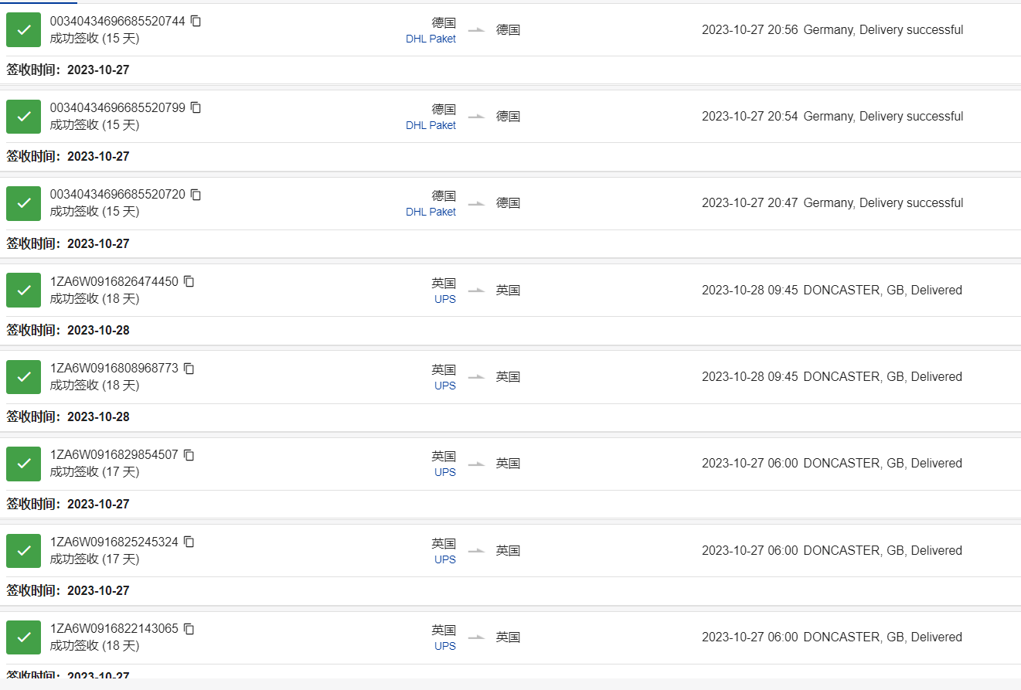
1.车满即走。2.全程时效13-18自然日。3.一般贸易报价件，加报关费350/票，品名超过5个/票按照1个加收35元 |  |  |  |  |  | 近期时效展示！
单件不足12KG按12KG计费，纸箱单边超76CM, 重量大于70磅（32KG)收取尺寸/重量额外处理费；周长超300CM,但不超400CM，重量40KG以上收取超大件费，后程派送费用实报实销（可咨询业务员）
如因付款问题扣货我司海外仓或客户要求海外仓扣货的，扣货费欧盟国家为2000欧元/票，英国为2000英镑/票。扣货超过3天，仓租按欧盟国家2欧/件/天收费，英国2英镑/件/天，派送费等另算。
中欧卡航 产品附加费如下,（附加费用累加）请仔细阅读.
1 | 灯类，玩具类，耳机类(不带蓝牙功能),手机屏和电脑屏类，手机钢化膜 手机配件类 皮革产品、箱包产品、鞋类(LED亮光鞋除外)、带马达产品，加湿器，蓝牙产品,摄像头，五金类 饰品类（包含陀螺玩具），化妆包，沐卫浴产品（人造花，浴盐，身体接触除外）汽车室内装饰品、商检产品、木制品、航空箱、所有笔类、厨房用品，家庭刀具（管制刀具不接），请知悉产品加收2元/KG
2 | MP3 MP4 智能手环类, 投影仪 录象机,录音产品,行车记录仪 ,空白线路板 ，VR眼镜，对讲机，DVD机类 播放器类 喇叭类 机顶盒类 转换器类,等信号接收器类 请知悉产品加收2元/KG
3 | 所有发往亚马逊地址（含其他电商平台），纺织品类加收4元/KG；非亚马逊地址纺织品+10元/KG
4 | 拒收产品：电子烟产品，假发类，纯电池，化妆品，保健产品，彩印,液体，粉末，管制刀具等违禁品。
5 | 偏远费：RMB4/KG,最低消费RMB350/票,另加当月燃油；请自行查偏远地区，偏远费6个月内收取有效；
6 | 说明:说明:带电及配套电没申报以及仿牌及危禁品,这些冲货被我司查到每票罚款100元,作为退件手续费或者重新安排处理费！情节严重另外处理
操作说明：请提供装箱单和发票，（装箱单上需要有产品图片）其他无要求
目的地海关认定货物是品牌货物，或者是CE、蓝牙、HDMI、FDA、FCC、Lacey Act、DOT等认证的问题，或者货物属于当地反倾销,货物或不符合目的地国家进口要求的货物，客人需要提供相应授权书或认证报告，如果提供不了导致货物扣关甚至退运而产生的，所有责任和相关费用将由发件人承担。
赔款标准
1:非货物自身问题扣关、丢失、按照40RMB/KG赔偿，不退运费；UPS提前之后丢失件按照申报赔偿，最高不超100美金/票，不退运费。 2:自然灾害等不可抗力因素除导致货物破坏或灭失, 不受理赔偿. 3:如亚马逊仓库因包装问题产生拒收等原因，我司不承担任何责任，退件产生的费用皆由客户自行承担，收货时我司也不再对包装做任何审核 4:海关要求如实申报货物名称数量等，电子产品必须贴有CE标签并备好CE相关文件（CE认证、CE报告等）连同箱单、发票提供我司。 5:如因地址和客户原因造成货物被退回,我们将会收取退回的费用10RMB/KG,.如需重发,收取重发费10RMB/KG。
特别声明以下情况不受理赔偿：
1）如果侵权问题，我司不承担任何责任并且保留追究发件人因此带来对我司的损失赔偿： 2）如果货物未按实际申报，侵犯知识产权，当地禁止进口等原因导致海关扣货，此情况不在赔偿范围内，我司只是协助发件人提供清关文件： 3）如因货物本身质量问题以及涉及到具体的认证问题等，例如：FDA类 蓝牙产品类不能够提供真实文件的均不在受理赔偿： 4）如因货物原因需要在目的地办理资料(比如:FDA认证 CE认证 蓝牙产品认证 等其它认证)才能够清关的，我司可以配合办理,产生的费用有客户承担 5）如遇战争，自然灾害等不可抗拒因素导致货物破损或灭失，不受理赔偿： 6）在运输过程中如果遇到航班延误，清关延误等引起的总体时效延误，均不受理赔偿； 7）产品数量缺少，损坏不受理赔偿； 8)易碎品不接受任何损失赔偿；
特别提示：客户一旦同意接受我公司服务，即默认客户已详细阅读过此价格表备注内容以及我司托运条款，并接受各条款的约束。

